总管理员console
序号 | 属性 |  | 问题描述 | 反馈日期 | 解决反馈 | 回复日期
1 | 优化 | Console | 添加的标签字符不够： | 2022-02-16
2 | 询问 | Console | 添加日间送货表单时，跟选择所属班次有影响吗？如果只选了早班，晚班伙伴可见吗？ | 2022-02-16
3 | Bug | Console | 使用统计里，搜索的类别里城市那里只有省份，点击无法进入下一步 | 2022-02-16 | S1
4 | Bug | Console | 导出报表显示数据不匹配--”夜间库存登记“ | 2022-02-16 | S1
5 | 询问 | Console | 库存记录里，如果新增一个品项，日使用和到货数量怎么核对（有公式）？ | 2022-02-16
6 | Bug | Console | 任务编辑中截止时间为非必填，但默认已经成了第二天0:00 | 2022-02-16 | S1
7 | Bug | Console | 任务编辑中，所属班次若不选被默认为早班，但若不再打开选一下，直接保存，该标记不会显示在任务上 | 2022-02-16 | S1
8 | Bug | 移动端 | 当任务中只有一个表单时，点击任务应该直接进入表单而不是弹框选择表单再进入，该问题在设计阶段就和Jason G确认过 | 2022-02-16 | S1 对用户体验影响非常大，与产品设计初衷不符
9 | Bug | 移动端 | 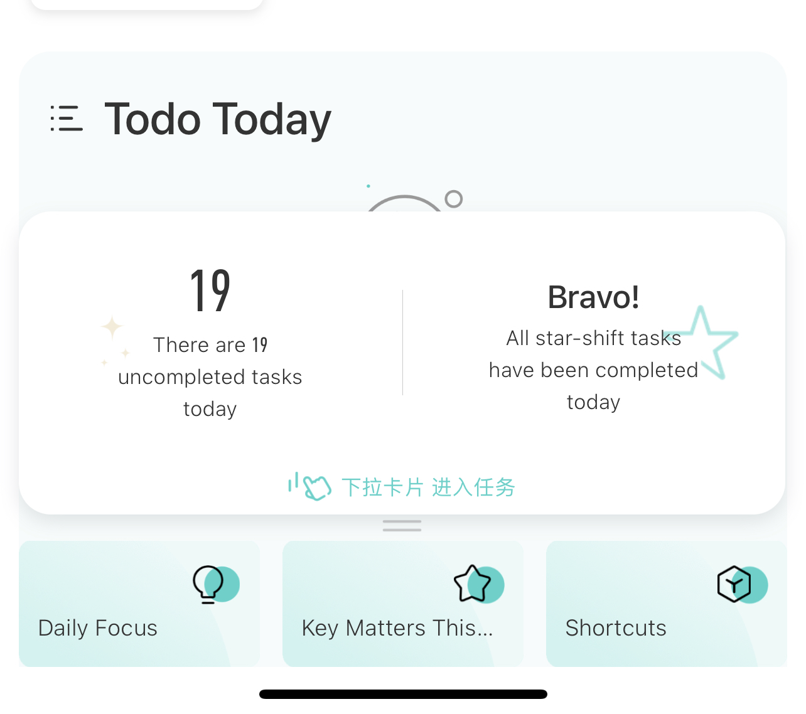 当日星级班次尚未完成，但首页已经提示恭喜完成的提示 | 2022-02-16 | S1
10 | 优化 | 移动端 | 进入任务的卡片（上图的卡片）应该除了下拉外，点击也可以进入任务页面；甚至应该在卡片上无论上滑还是下拉都可以进入任务页面 | 2022-02-16
11 | 优化 | 移动端 | 任务列表任务排序应当优先排序星级班次任务 | 2022-02-16

